Progetto
LABORATORIO DI AUTOAPPRENDIMENTO LINGUISTICO MULTIMEDIALE AUDIO ATTIVO COMPARATIVO CON POSTAZIONE PER DIVERSAMENTE ABILI E SISTEMA DI VIDEOCONFERENZA
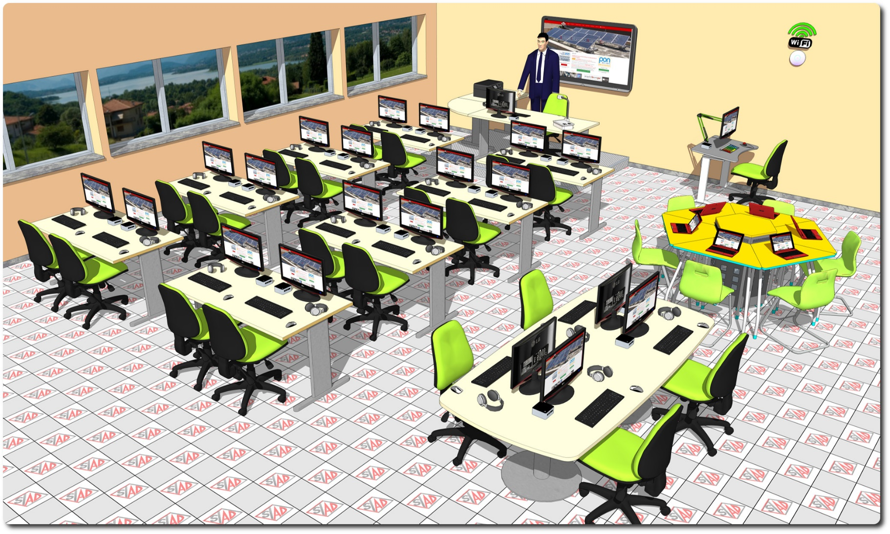
Descrizione Progetto (minore di 1300 caratteri)
OBIETTIVI E FINALITÀ DELLA SOLUZIONE Dotare la Scuola di un centro di studio per le lingue con diverse aree di apprendimento e postazioni riservate per alunni diversamente abili. LA SOLUZIONE È COMPOSTA DA: 1) Area Insegnamento con Arredi, PC, Periferiche, Rete Didattica Multimediale Linguistica audio attiva comparativa, Corsi di Lingue, Videoconferenza, Schermo Interattivo multi-touch. Questa area rappresenta il luogo in cui l’insegnante somministra periodicamente ai propri allievi esercizi linguistici uguali per tutti con lo scopo di fissare le principali strutture linguistiche presentate in classe. 2) Area Fruizione contenuti multimediali con Arredi, PC, Videoconferenza, Corsi di Lingue e Film in Lingua Straniera. In questa area lo studente trova materiale linguistico eterogeneo tra cui scegliere in base alle proprie necessità formative e sul quale lavorare seguendo i propri tempi di apprendimento. 3) Area Consultazione e Ascolto con Arredi, Tablet PC, Corsi di Lingue ed E-book. In questa area la flessibilità della strumentazione comporta un potenziamento dell’interattività non solo con il materiale didattico, ma anche con i compagni (lavoro a coppie e in piccoli gruppi) in modo da stimolare il raggiungimento degli obiettivi proposti dall'insegnante.

Click qui per la Matrice Acquisti
Click qui per il riepilogo delle Spese Generali

